关系图
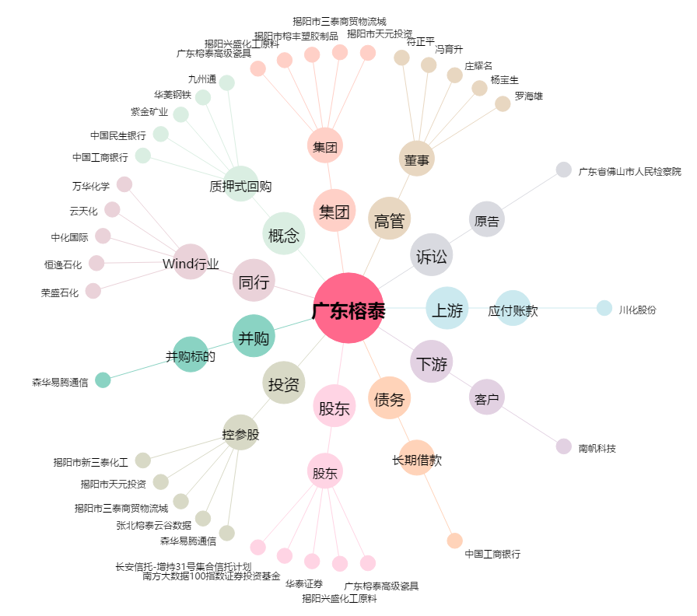
广东榕泰[600589.SH] - 关系概览图

